Z-escores
Z-escores
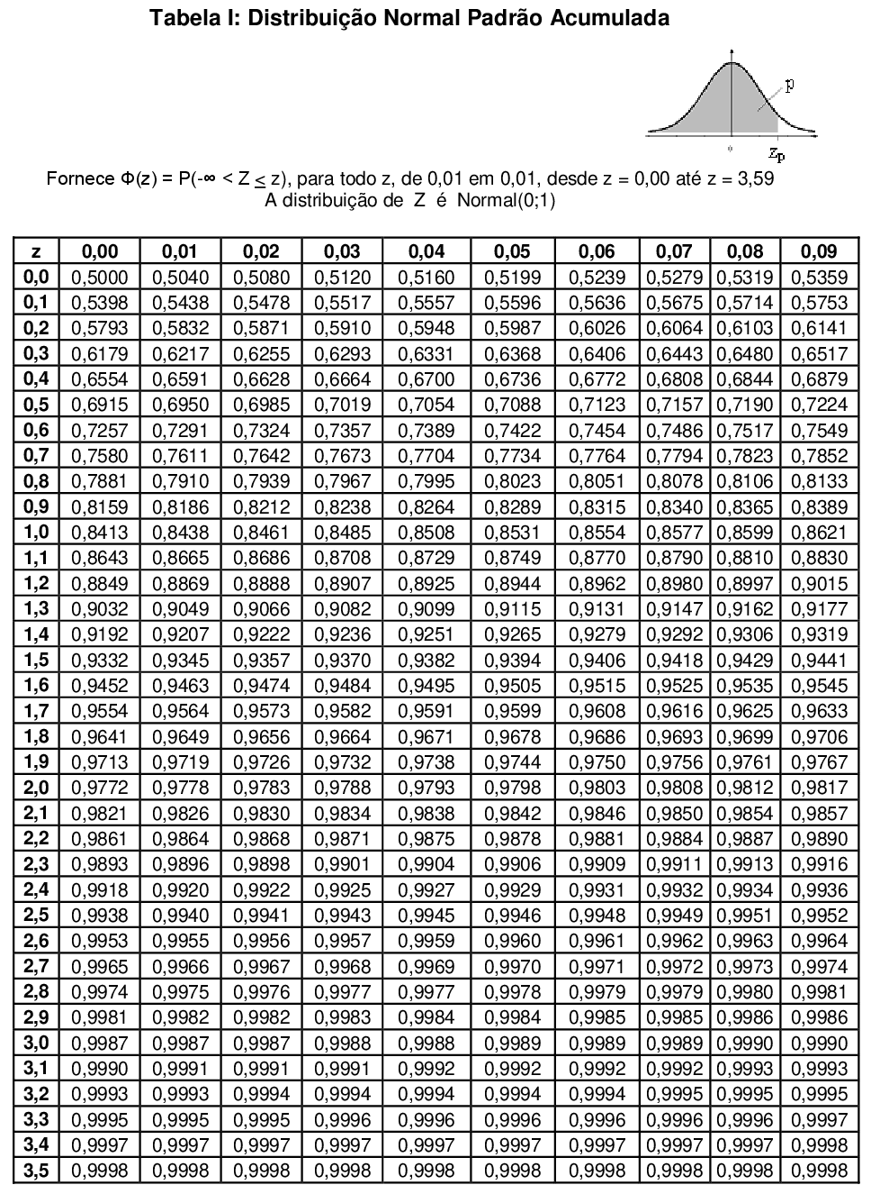

$$z=\frac{Valor−média}{Desvio padrão}$$

Atividade
Transformando um z-escore para um valor x

Atividade
 | As pontuações para um teste de serviço civil são normalmente distribuídos, com uma média de 75 e um desvio padrão de 6,5. Para ser adequado ao emprego de serviço civil, você deve ter pontuação dentro dos 5% primeiros. Qual é a menor pontuação que você pode conseguir para estar apto?

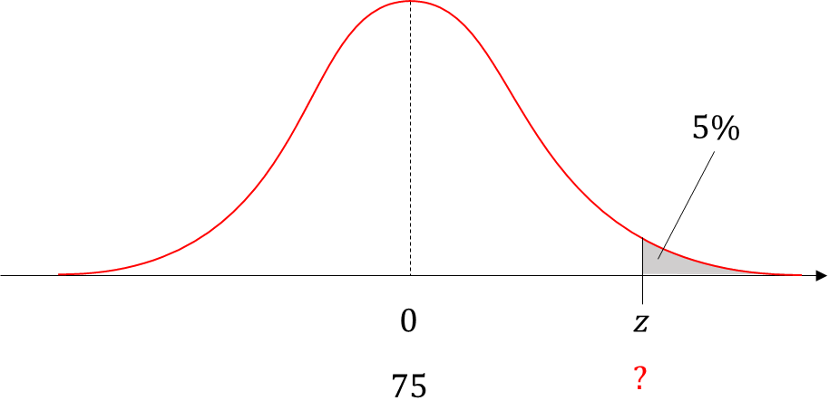
 | Tabela: z-escores

 | Z-escore | 0.95 | Esquerda | Direita | Centro | Parâmetros
 | Limite Inferior: |  | NA | -1.64 | -1.96 |  | Média = | 75
 | Limite Superior: |  | 1.64 | NA | 1.96 |  | Desvio padrão = | 6.5

 | NA: Não se aplica

$$z=\frac{Valor−média}{Desvio padrão}$$
$$Valor=z∗σ+μ$$
 | Solução:

 |  | Z | X
 | Variável: | 1.64 | 85.69

